Sheet1
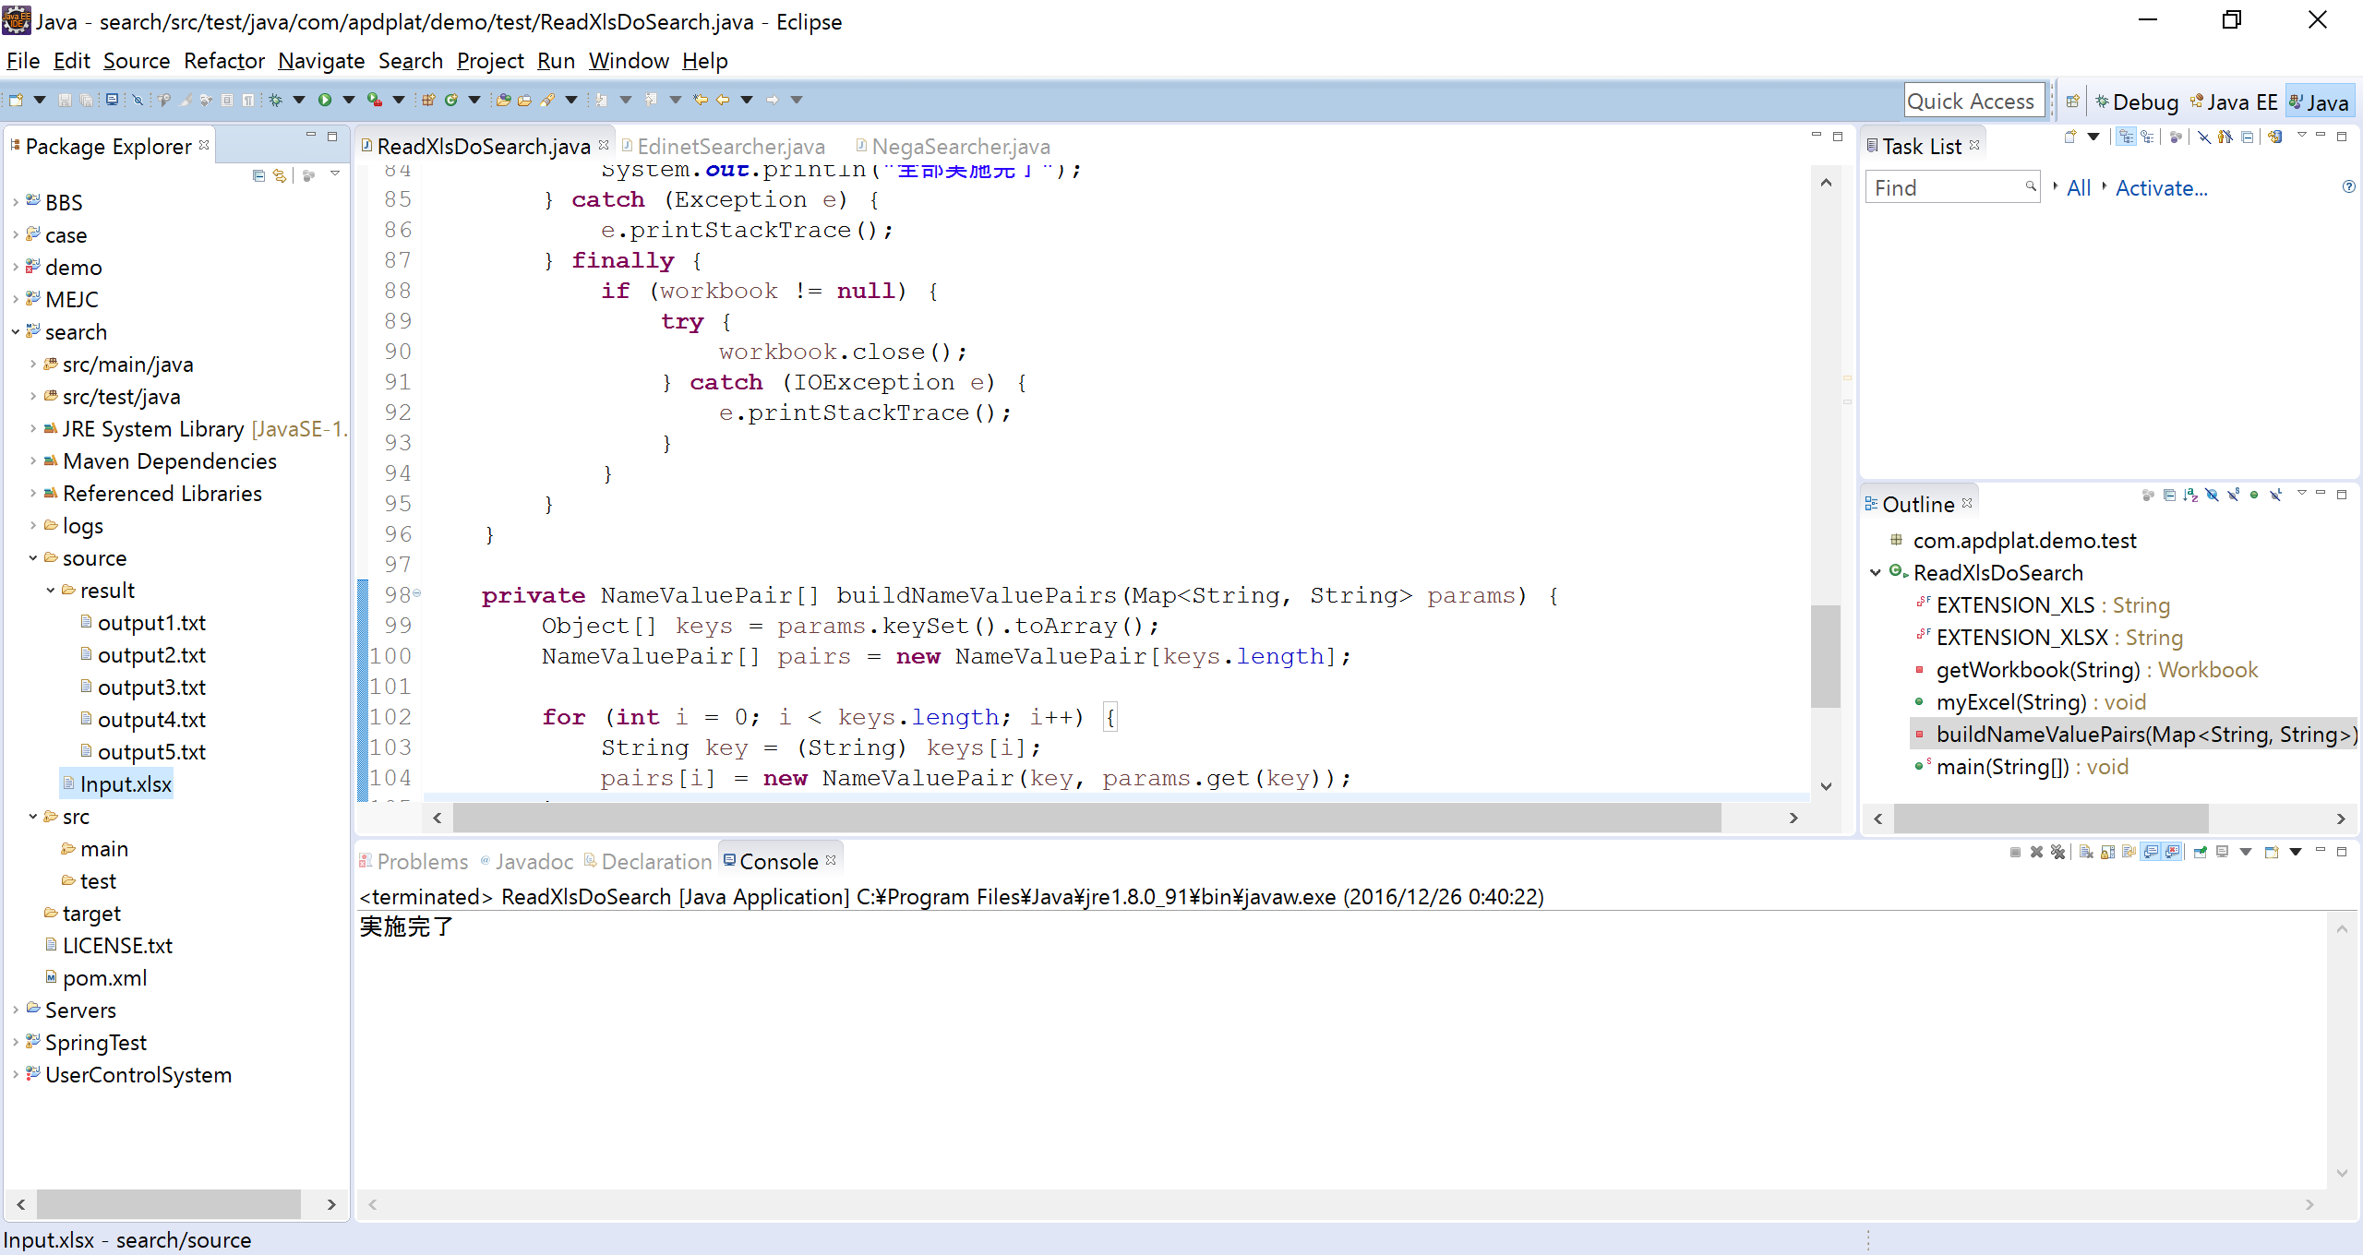

执行追加的此java即可读取入力文件，调用具体的后台处理方法，生成出力文件

commons-collections4-4.1.jar
poi-3.15.jar
poi-ooxml-3.15.jar
poi-ooxml-schemas-3.15.jar
xmlbeans-2.6.0.jar
因对excel文件做读取操作，使用了上述5个jar包，
poi-3.15 版即可。如果工程缺少jar包，导入这五个jar包即可。

出力文件路径

入力文件路径，是excel格式，直观方便

